상품제안서
국산 오렌지0.7mm 바닐라원통케이스 3p | 상품코드: F15736

 |  |  |  |  |  |  | 02-412-0044 | www.easy1.co.kr
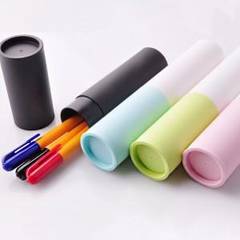

【상세/제작정보】 | 볼펜 - 실크 1도 인쇄포함 케이스 인쇄시 + 100원 추가

【인쇄/포장옵션】 | 실크 / 포장불가능

【공급단가】 | 수량 | 500~ | 1,000~ | 2,000~ | 3,000~ | 5,000~
*VAT별도 | 단가 | 930원 | 890원 | 860원 | 820원 | 800원

【상품 URL】 | http://www.easy1.co.kr/src/goods_detail.php?gdno=15736

